SISTEMA_CLIMATIZACIONAA
 | REPORTE FOTOGRÁFICO - Sistema de Climatización A/A
Nombre de la Estacion: | BUJAMA_BAJA
Nombre de Localidad: | MALA
Fecha: | 26/03/2026 - 26/03/2026
Direccion: | CP BUJAMA BAJA
ID site: | LI4769
CRQ: | CRQ000000044505
Sticker Año mantenimiento |  |  | Letrero de Localidad beneficiaria o GPS
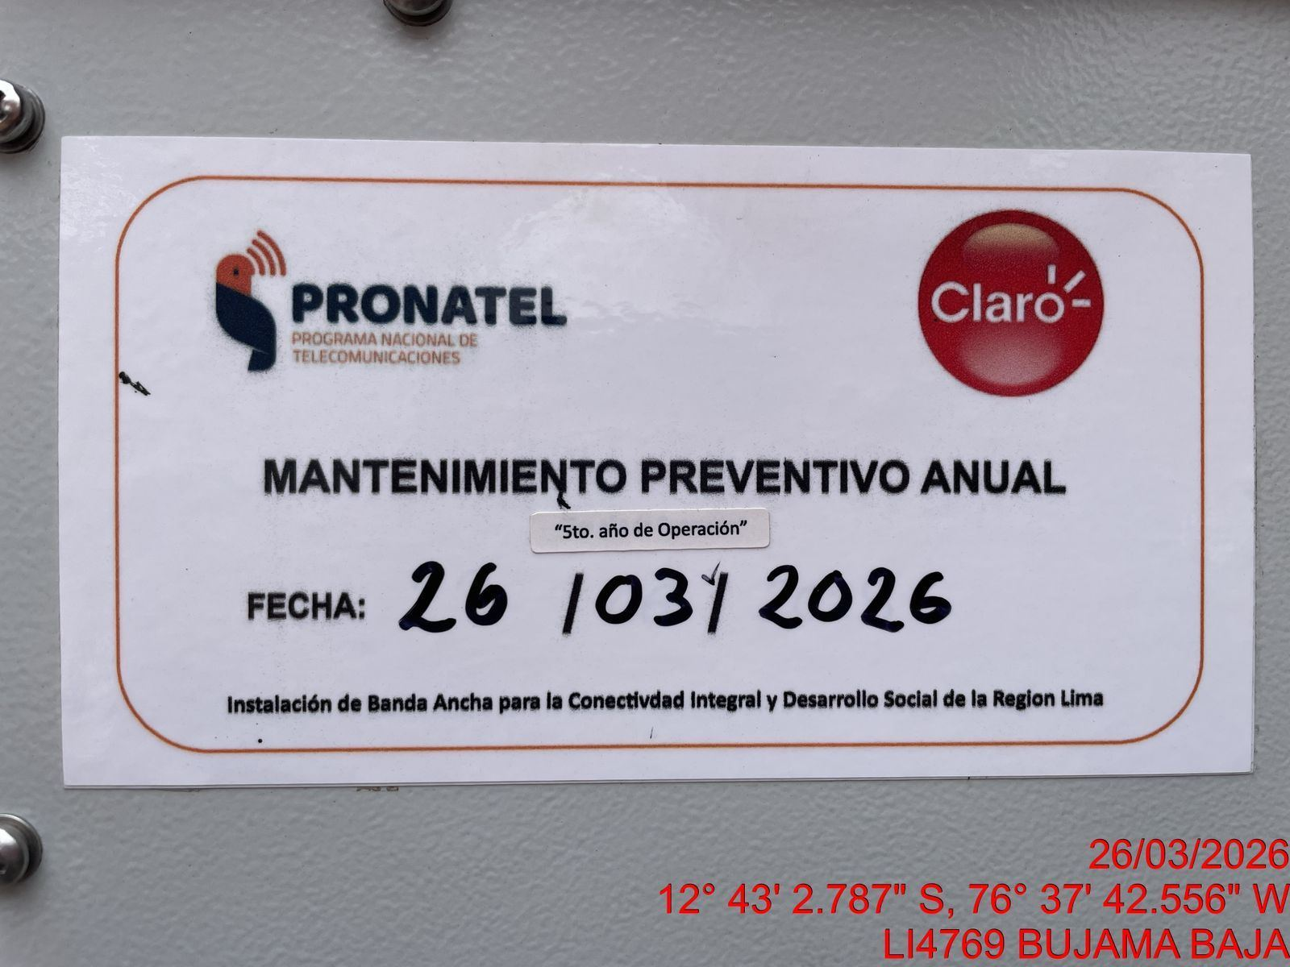 |  |  | 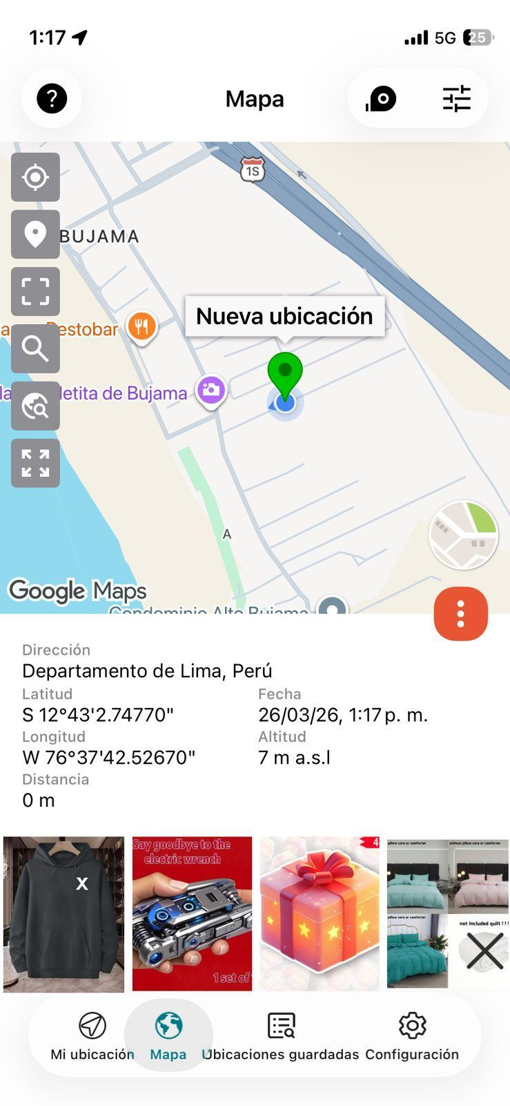

VERIFICACION DE PARAMETROS DE OPERACION: TEMPERATURA [°C]
ANTES |  | DURANTE |  | DESPUES
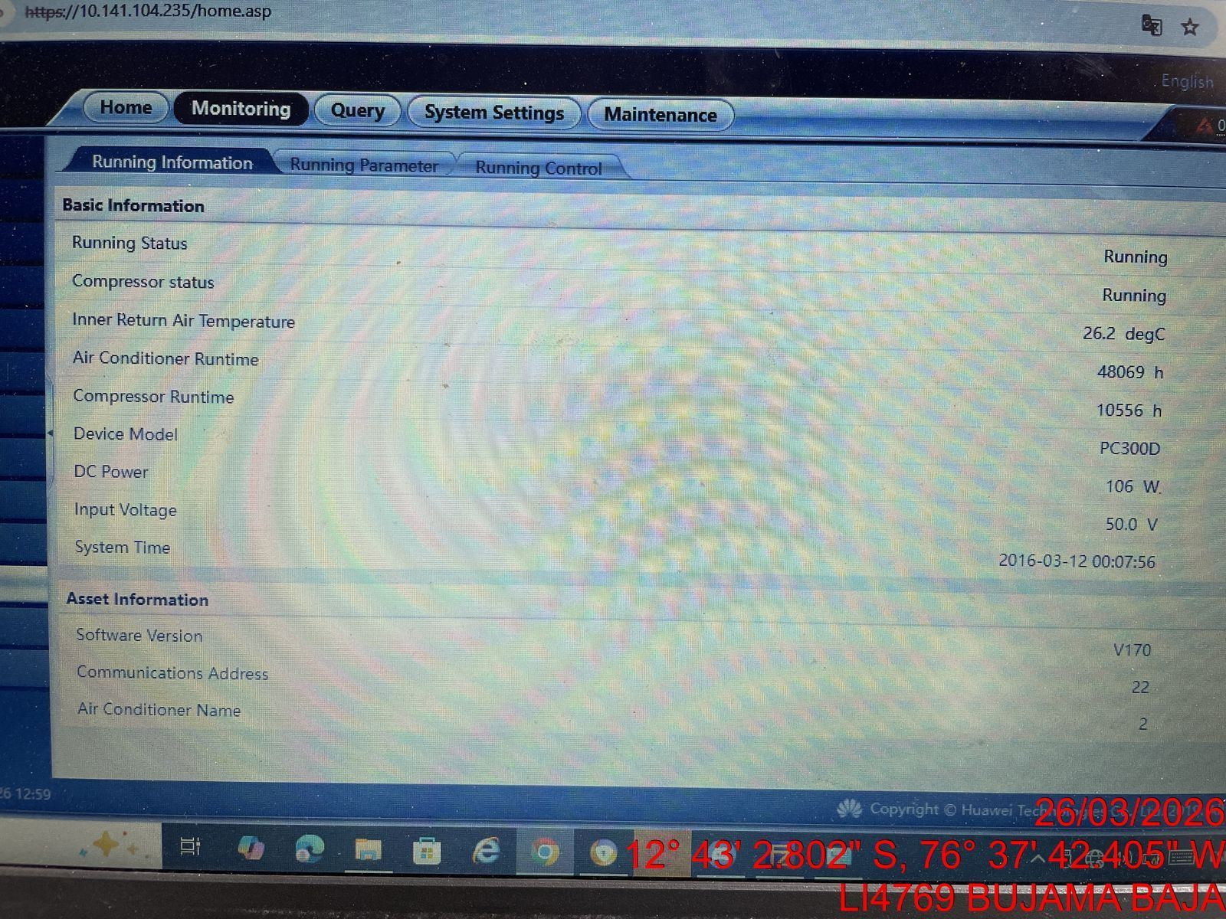 |  | 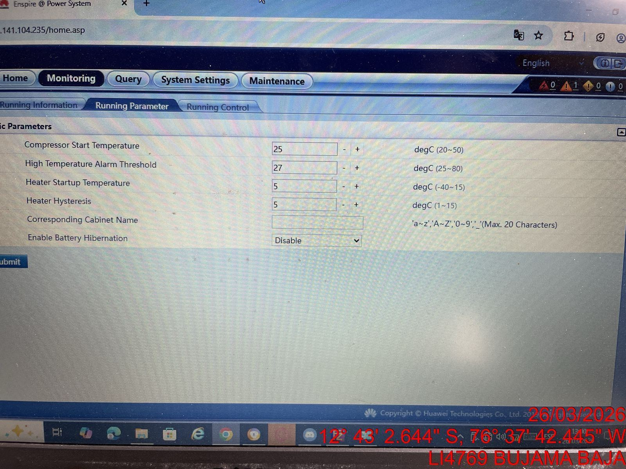 |  | 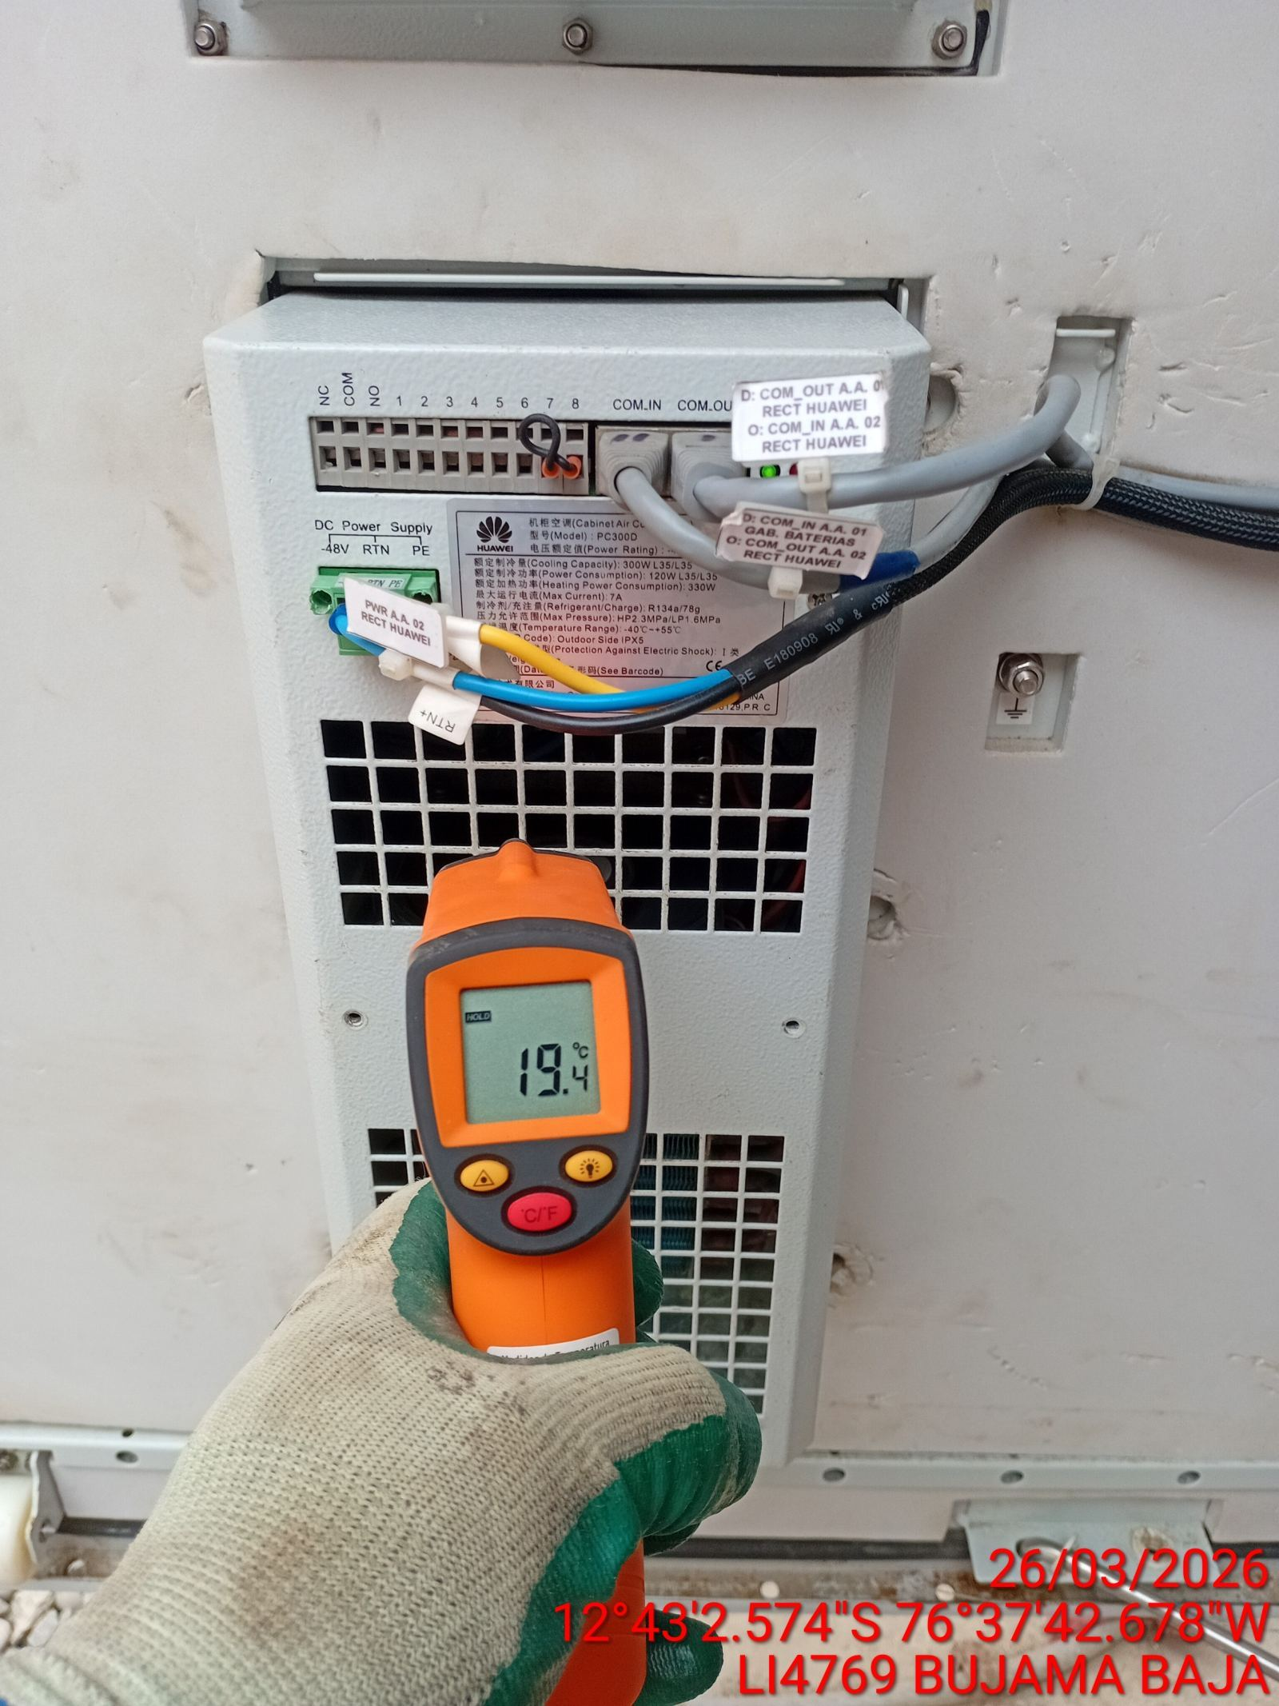

LIMPIEZA DE MOTOR DEL CONDENSADOR
ANTES |  | DURANTE |  | DESPUES
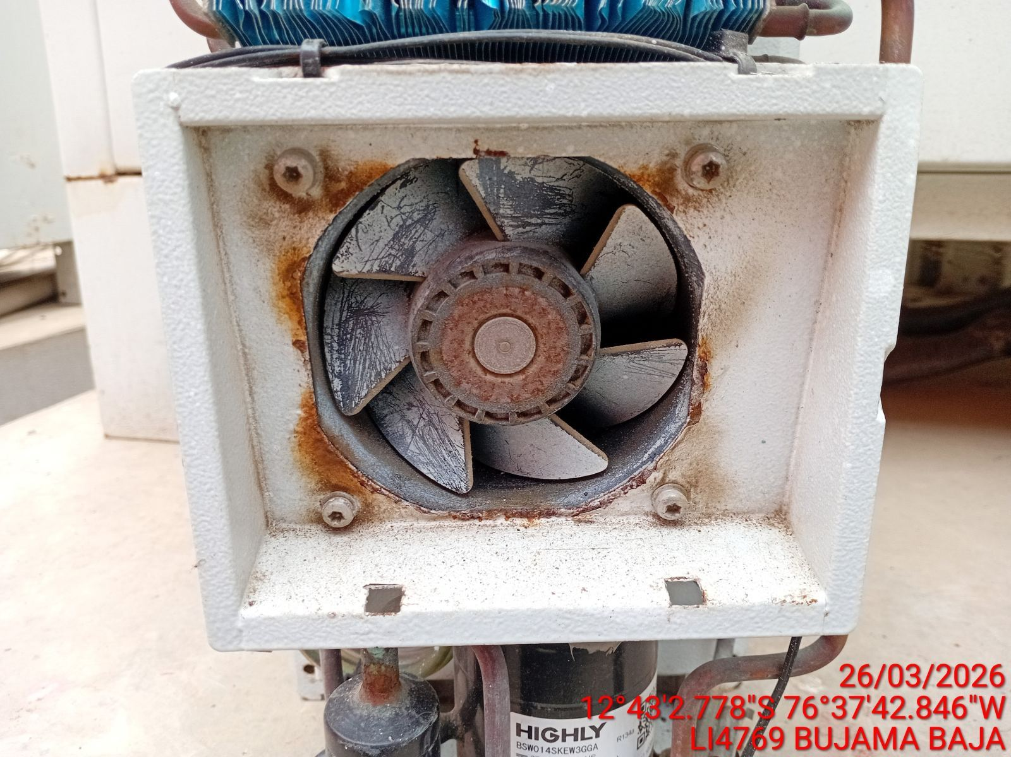 |  | 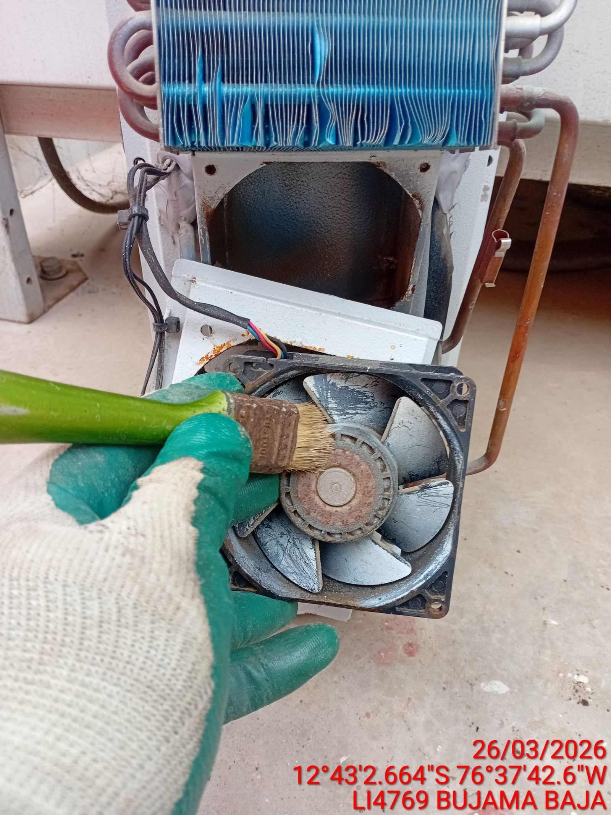 |  | 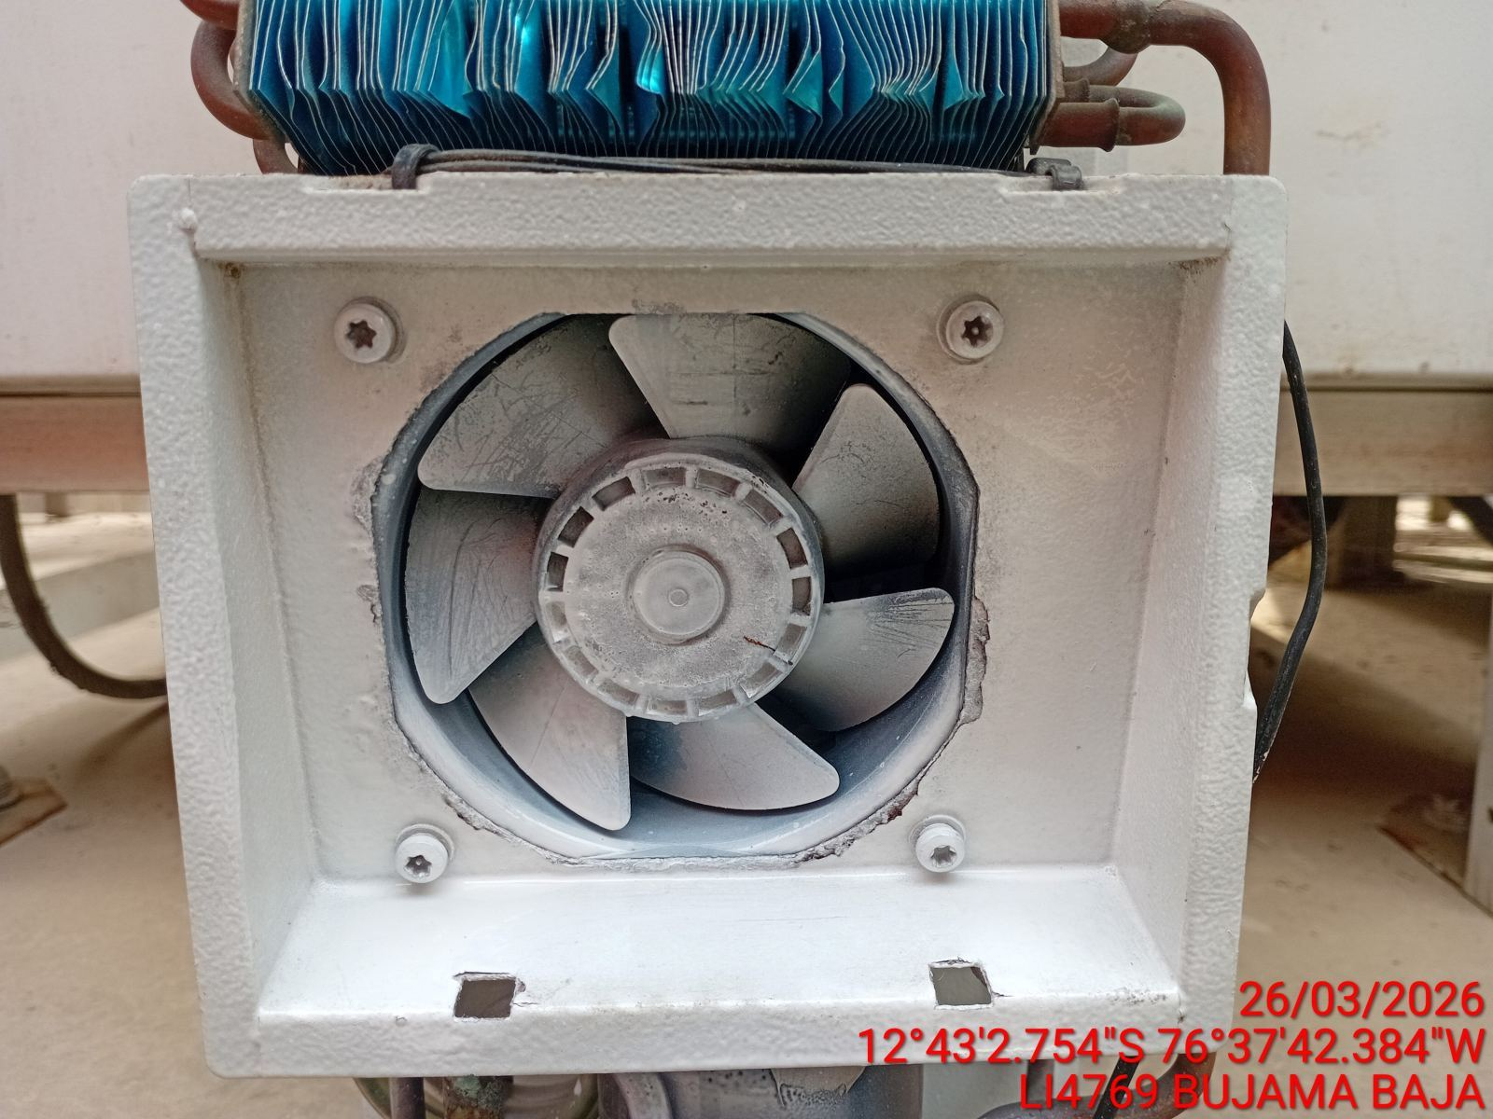

LIMPIEZA DE SERPENTIN DEL CONDENSADOR
ANTES |  | DURANTE |  | DESPUES
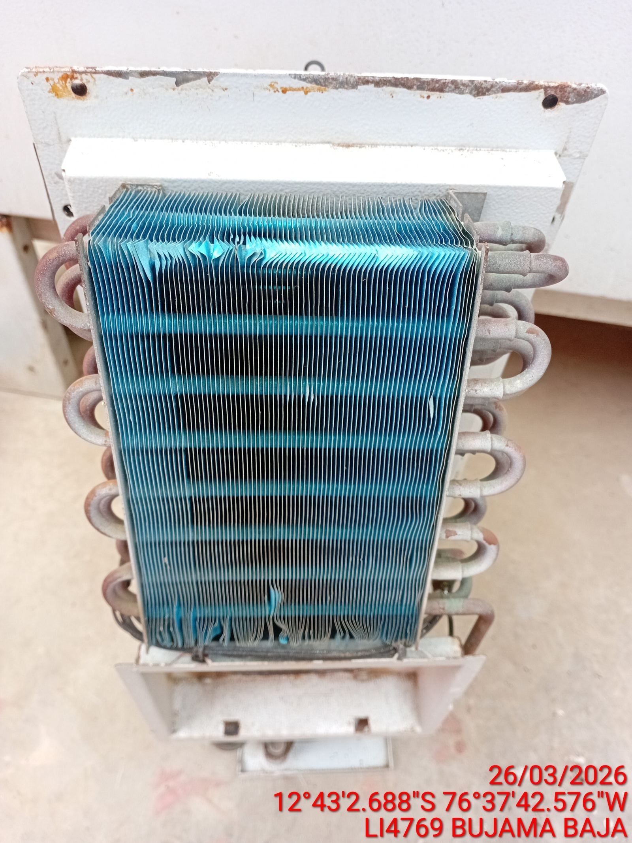 |  | 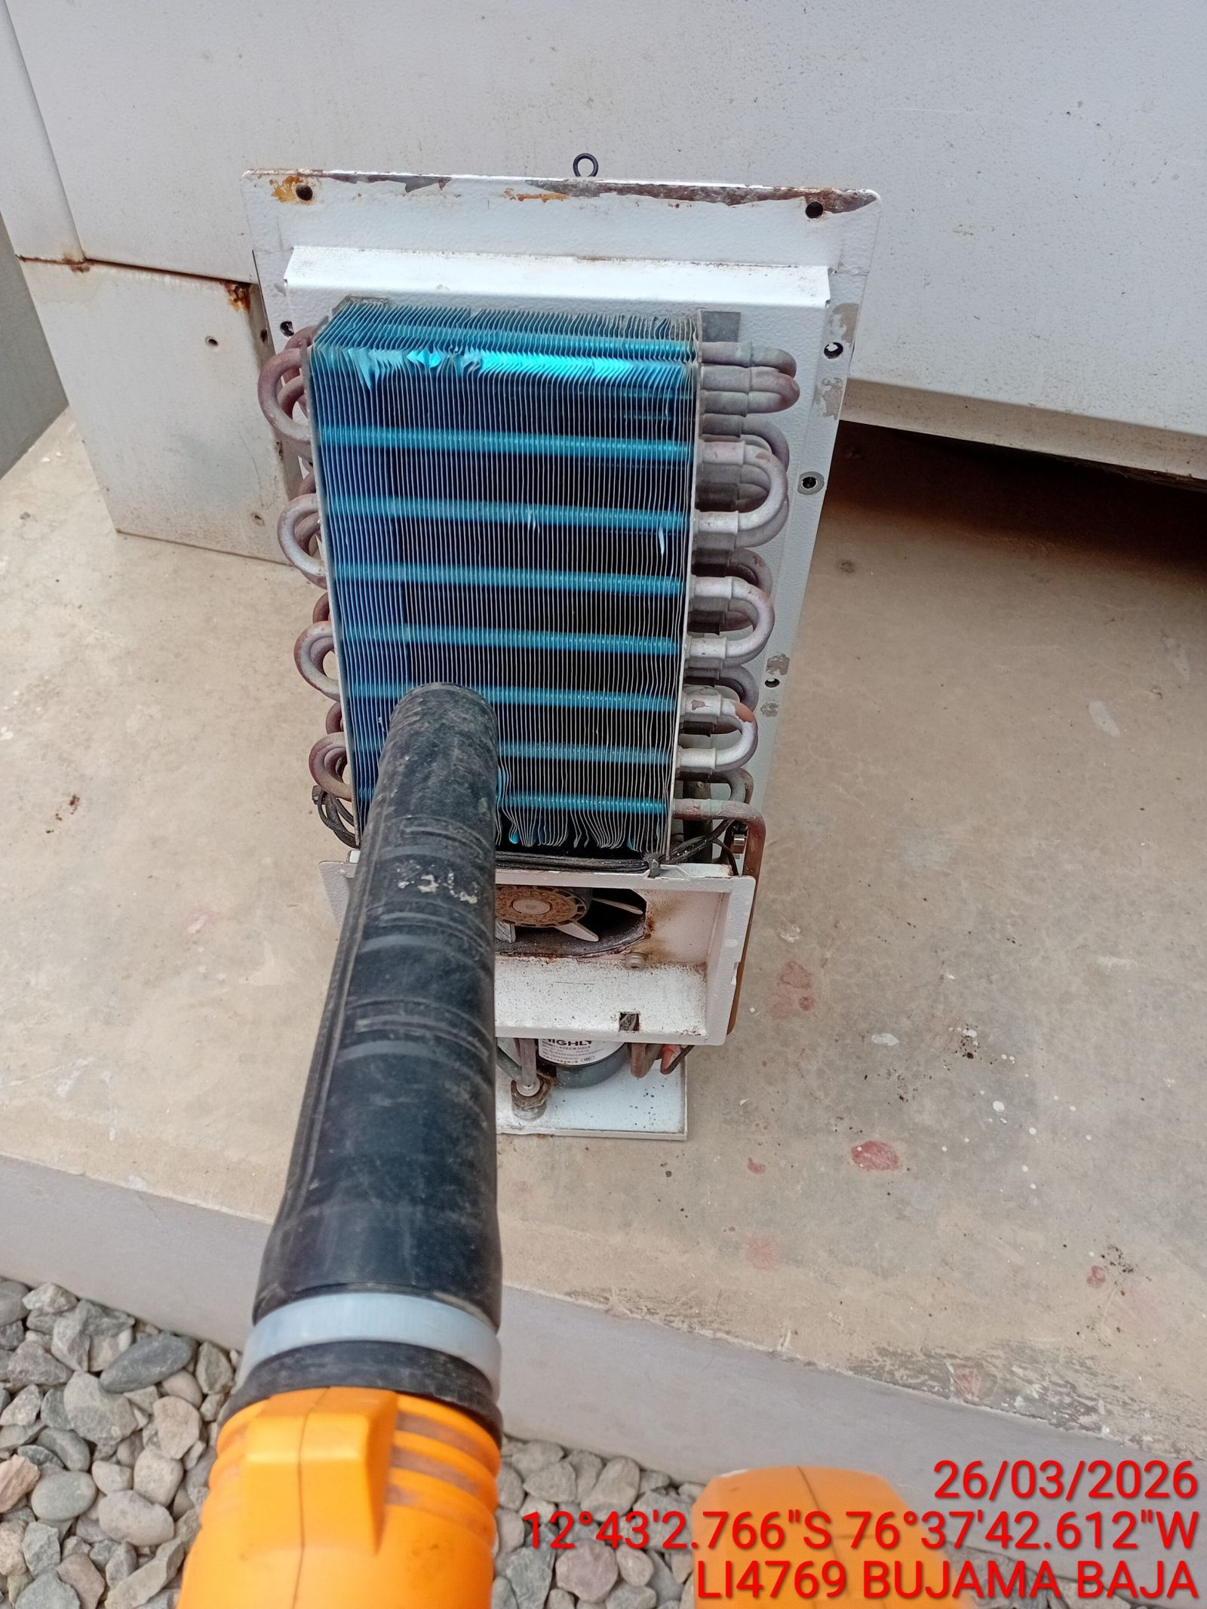 |  | 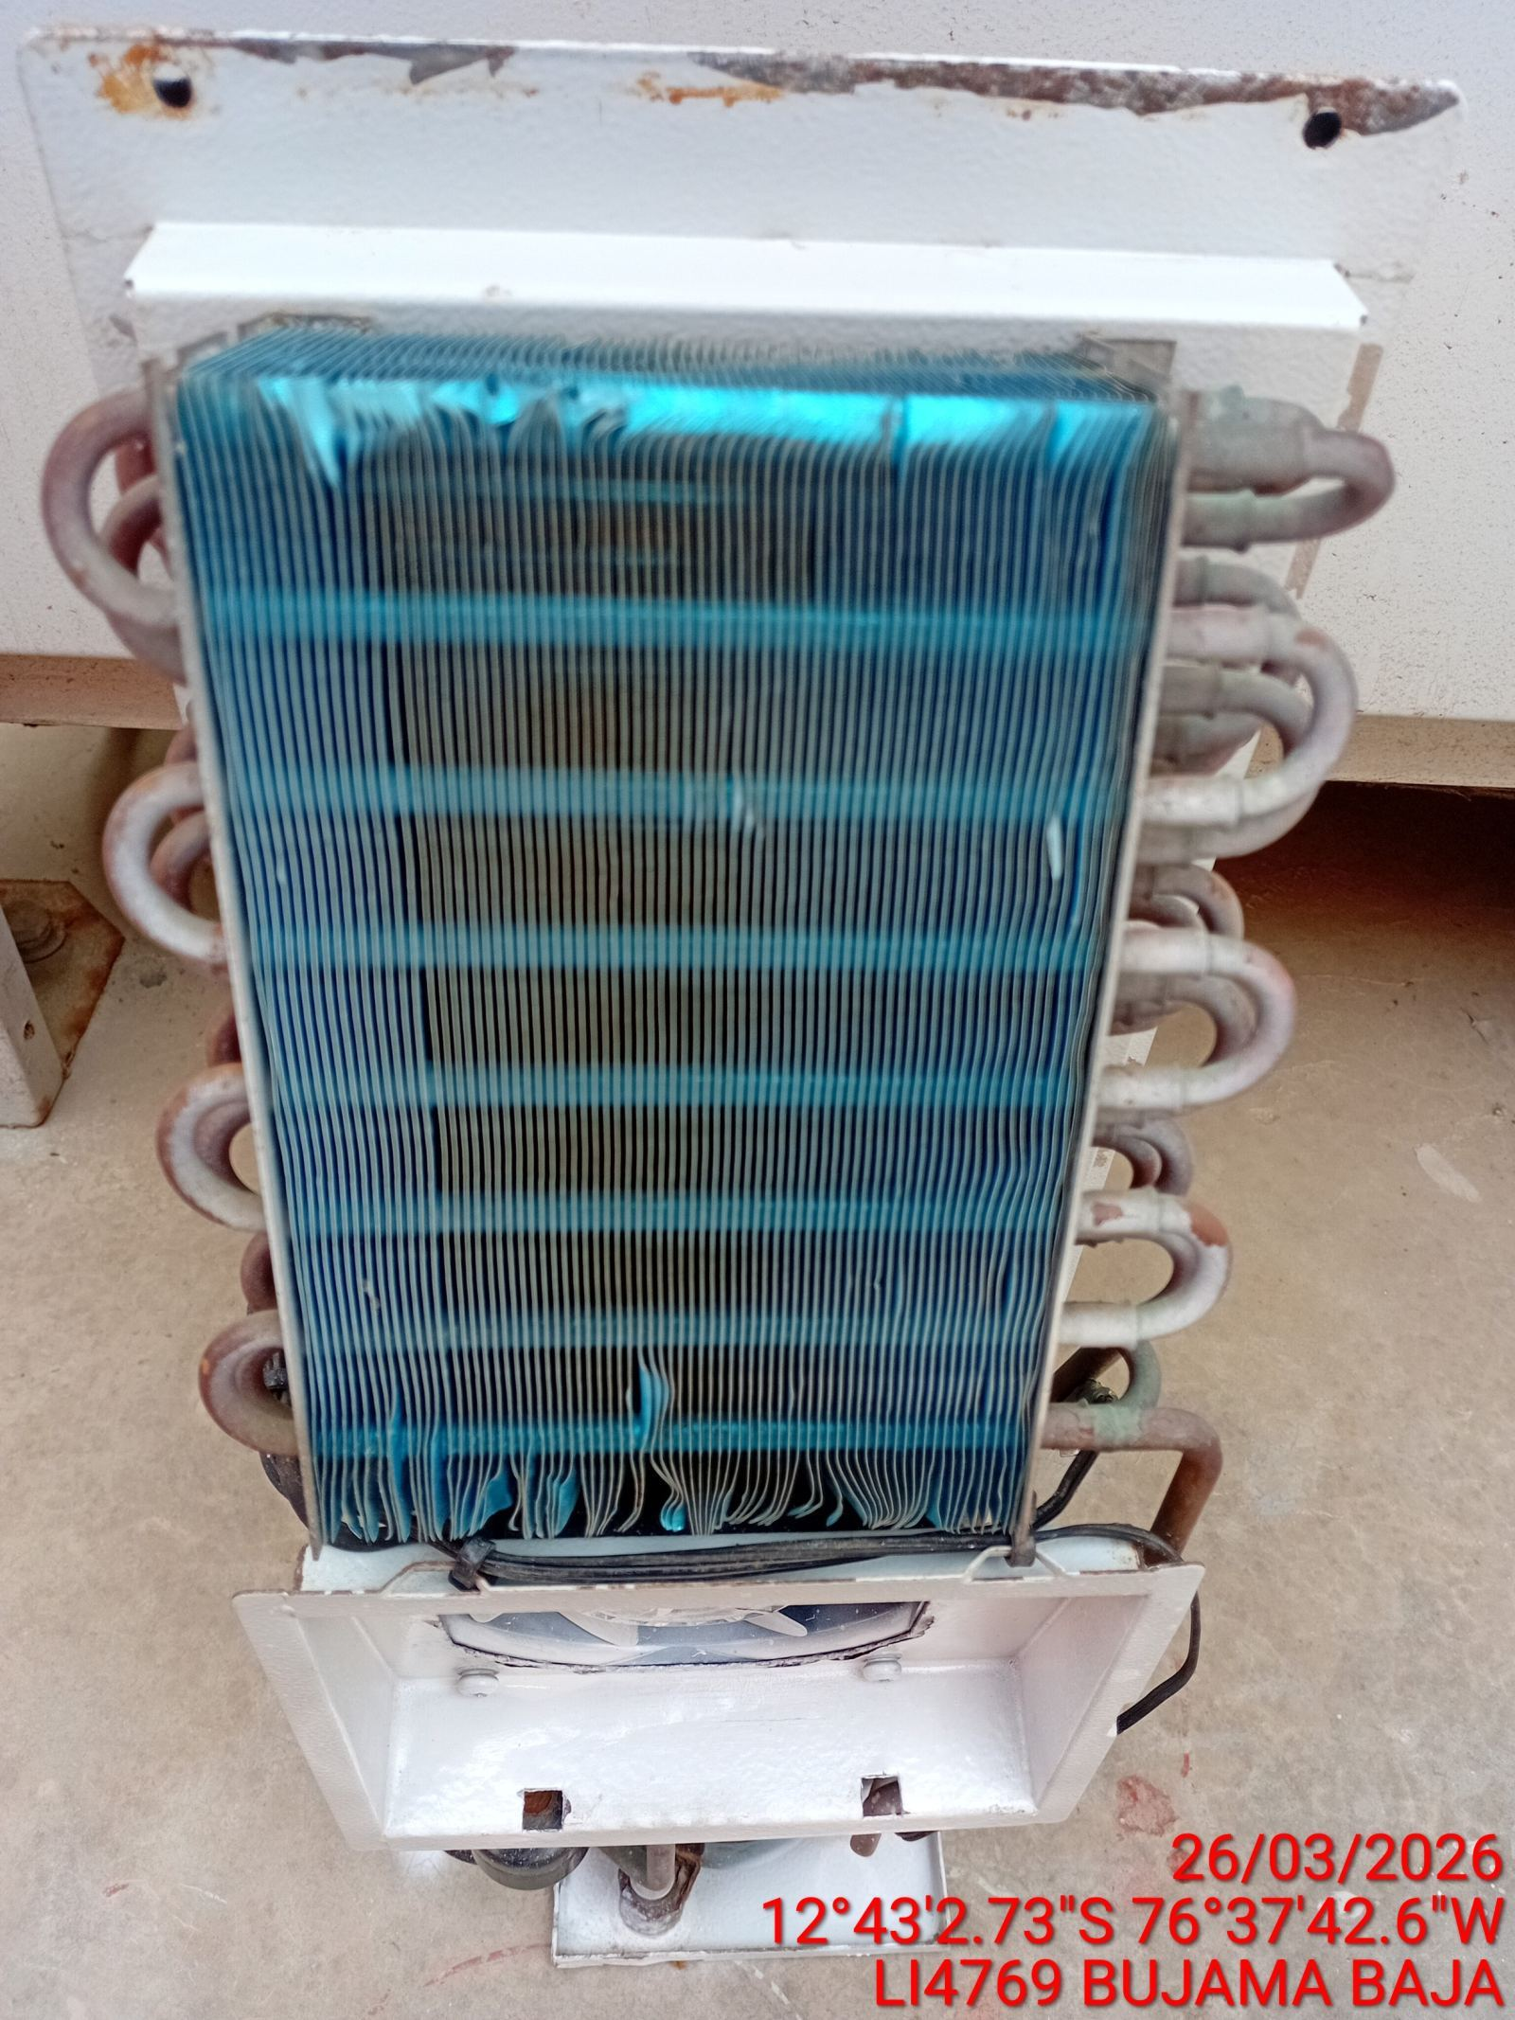

REVISION DE TARJETAS DE CONTROL
ANTES |  | DURANTE |  | DESPUES
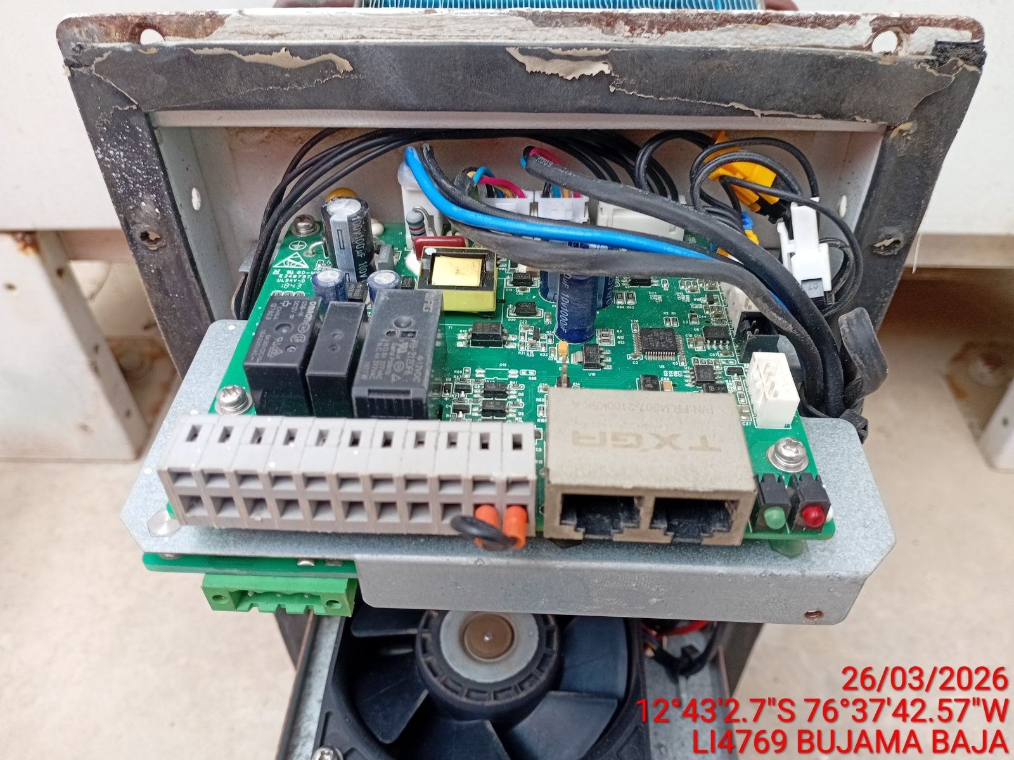 |  | 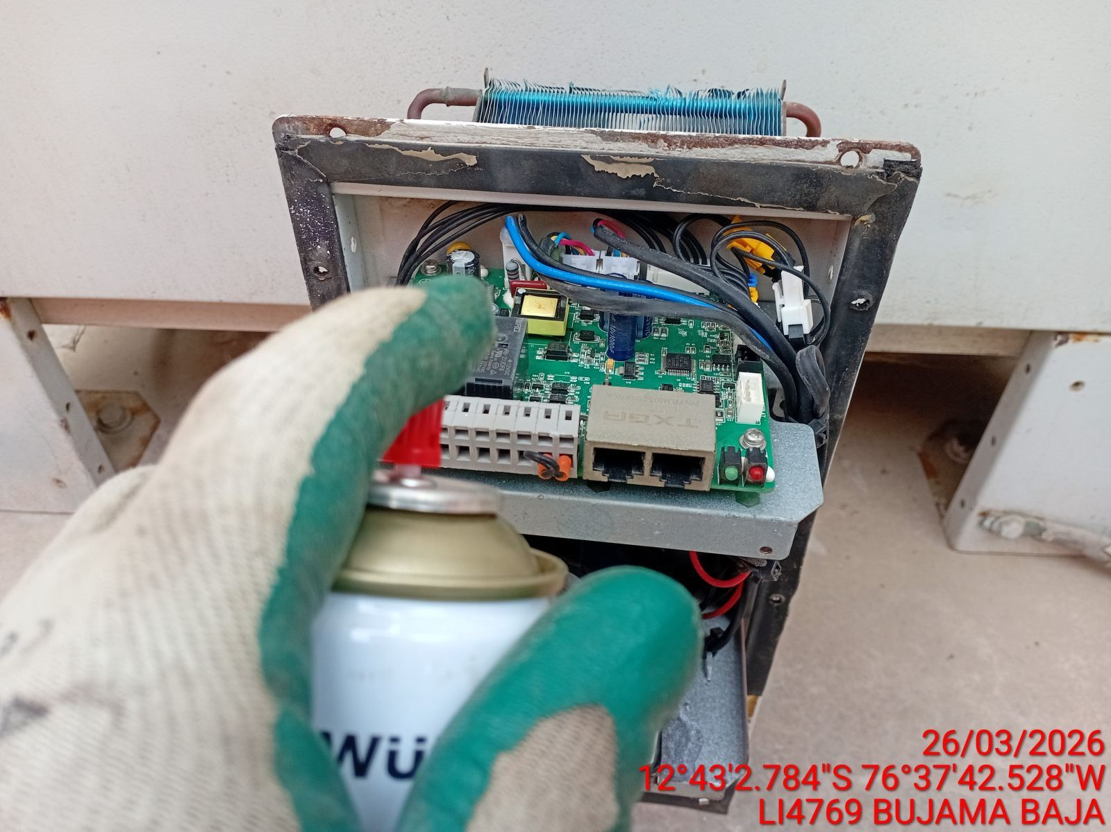 |  | 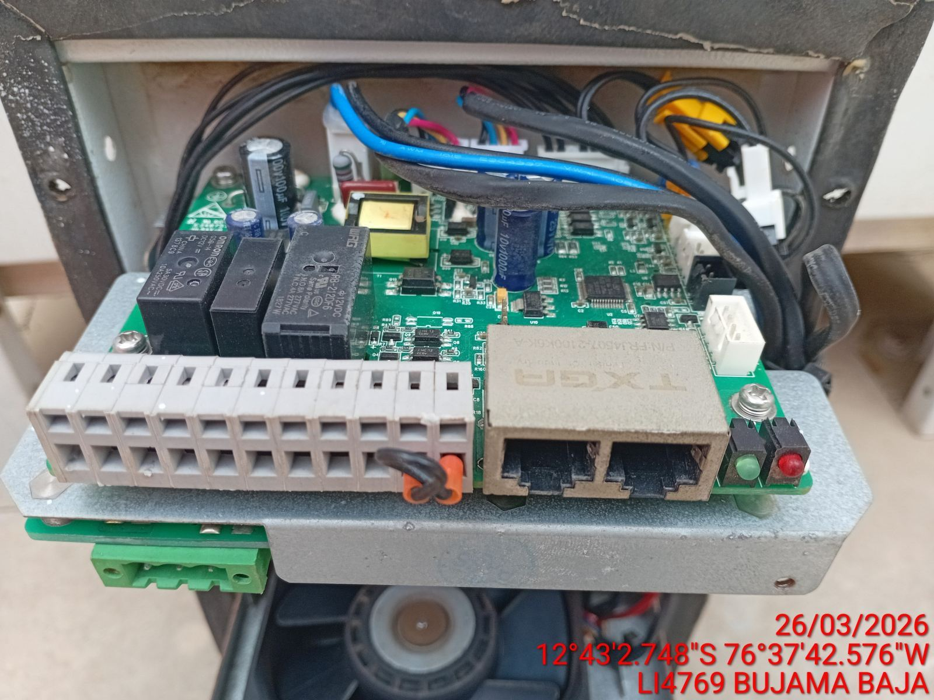

REVISION DE COMPRESOR Y RESISTENCIA ELECTRICA
ANTES |  | DURANTE |  | DESPUES
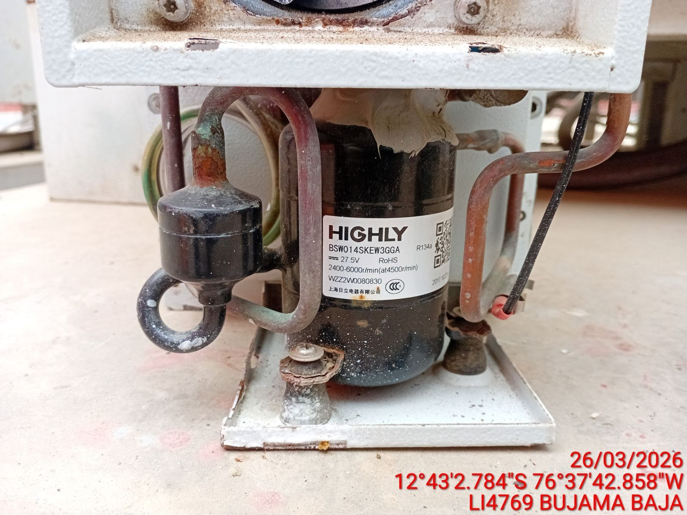 |  | 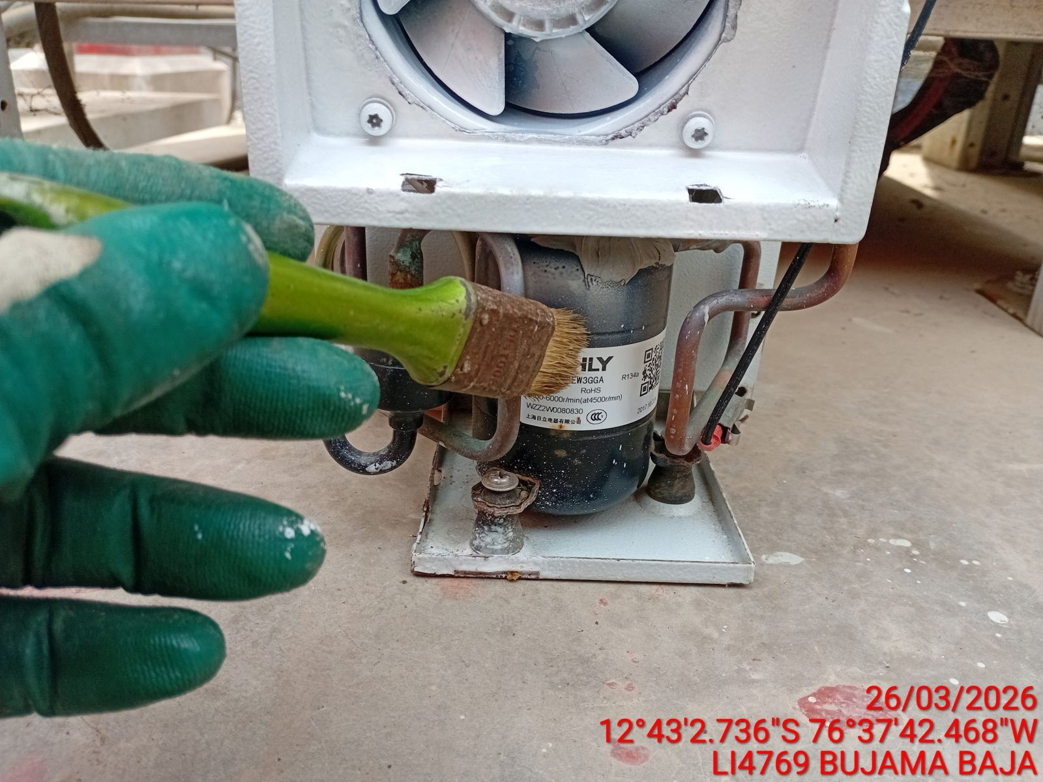 |  | 